연락처&자리
팀원정보 |  |  |  |  |  |  |  |  |  |  |  | 자리배치도
 | 포지션 | 이름 | 직급 | 등급 | 소속 | IP | 사번 | 연락처 | 보안 서약서 | 철수 신청서 | 기타 |  | AS-IS |  |  |  |  | TO-BE
 | PM | 김선욱 | 수석 | 특급 | 소프트센 | 172.21.16.195 |  | 010-2228-7698 | o |  |  |  |  |  | 공석 | 공석 | 공석
 | PL | 장윤태 | 차장 | 특급 | 프리 | 172.21.16.197 |  | 010-6688-7869 | o |  |  |  |  | 출입문 | 장윤태 | 진현석 | 손동원 |  | 출입문

 | UI개발 |  |  |  |  |  |  |  |  |  |  |  |  |  | tbd1 | 김지훈 | 김선욱
 | UI개발
 | UI개발 | 김지훈 | 사원 | 초급 | 소프트센 | 172.21.16.194 |  | 010-7172-4293 | o |  |  | 담당 업무
 |  |  |  |  |  |  |  |  |  |  |  |  | 김덕훈 박사(의사아님)
 | 서버개발 | 손동원 | 부장 |  | 소프트센 | 172.21.16.192 |  | 010-3312-6372 | o |  |  |  |  | 의사쪽 채널
 | 서버개발 | 진현석 | 차장 |  | 프리 | 172.21.16.191 |  | 010-9153-2642 | o |  |  |  | 전병순
 | 서버개발 |  |  |  |  |  |  |  |  |  |  |  |  | 계정발급등 행정 업무
 |  |  |  |  |  |  |  |  |  |  |  |  |  | 허정의 사원
 | 디자인 |  |  |  |  |  |  |  |  |  |  |  | it 운영팀
 | 퍼플리싱 |  |  |  |  |  |  |  |  |  |  |  |  | 신종식 팀장

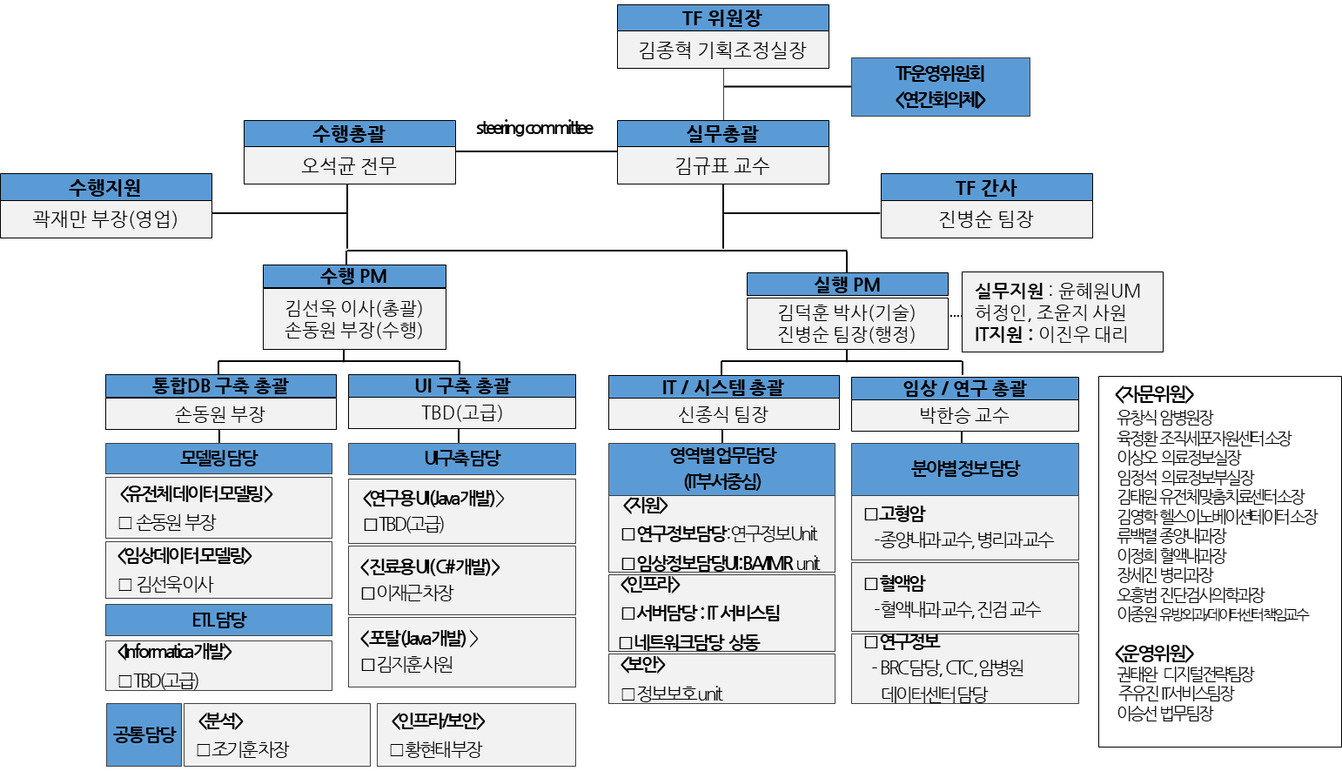
 | 현업 |  |  |  |  |  | SM

업무정리
1. 사업 배경 |  |  | 진료용 UI |  | 분석모델(예측모델) | 동일 환자의 데이터가 조직세포자원센터, ABLE, 임상시험정보시스템 등 원내 다양한 영역에 분산되어 데이터 및 원내 자원의 효율적 활용 어려움
 | 1.１. | 기술의 발전에 따라 유전체검사가 현실적으로 시행 가능한 범위가 되며 국제 |  | AMIS3.0 | UI | 자체 旣 개발한 Prototype 정밀의료 통합 플랫폼 기반으로 자체 개발 추진 결정
 |  | 적으로 환자의 유전체데이터가 주목받고 있으며 기존 임상데이터와 어떻게 결합 | 연구용 UI(익명화) |  | ETL
 |  | 하여 사용할 것인지, 데이터의 표준은 어떻게 선정할 것인지에 대한 논의가 |  | cBioPortal |  | ※ 계획대비 10% 이상 지연 발생시 수행사 추가인력 투입
 |  | 진행되고 있음 |  |  |  | (진도 지연 5~8% 단계에서 인력추가투입에 대한 사전협의 진행)
 | 1.２. | ‘17년 3월 NGS유전체검사가 국민건강보험에서 급여화됨에 따라 암환자의 유
 |  | 전체데이터가 빠르게 누적되고 있으며 유전체데이터의 진료 활용을 위한 시스
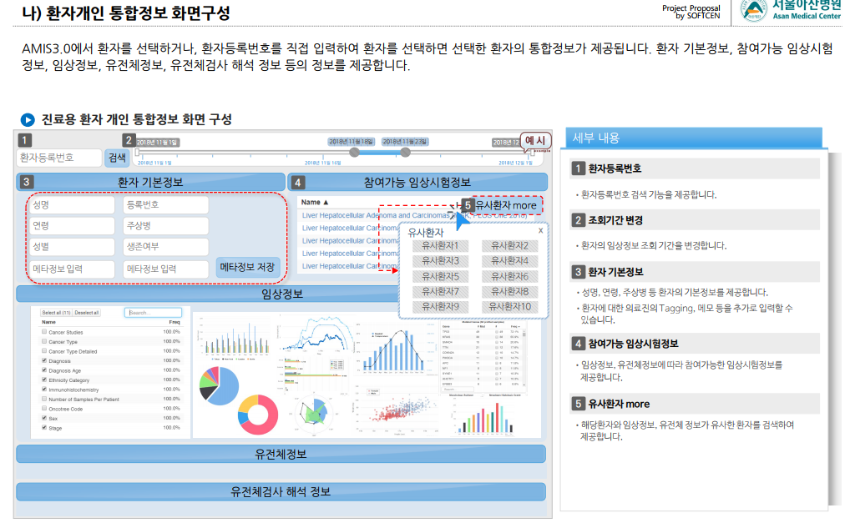
 |  | 템 개발 요구도가 높아지고 있음

 | 1.３. 기존 진료 및 연구시스템의 경우 환자의 전체적인 진단 및 치료 이력을 확인
 |  | 하기 위하여 여러 개의 시스템 또는 별도 창을 이용해야 하는 불편함이 있어
 |  | 환자 Case review시 많은 시간이 소요됨
 | 1.４. 현존하는 시스템을 이용하여 원하는 조건을 충족시키는 정확한 Cohort 구축
 |  | 이 어려운 단점이 있어 연구 활성화의 장애물로 작용함
 | 1.５. 환자별 / Cohort별 임상 및 유전체 정보를 통합하여 제공하고 의료진의 진료
 |  | 및 연구 활용에 기여할 수 있는 신규 플랫폼을 개발하고자 함
2. 서비스 내용
 | 2.１. 임상정보와 유전체데이터를 결합하여 의료진에게 제공함으로써 진료 및 연구
 |  | 분야에서의 새로운 접근방향 제시
 | 2.２. 임상시험관리시스템(CTMS), 조직세포자원센터(BRC), 환자유래모델(PDX) DB
 |  | 등 데이터 활용을 위한 통합 플랫폼 구축
 | 2.３. 시스템 영역별로 분산된 작업을 사용자 중심으로 기능을 통합 제공하여 업무
 |  | 생산성 향상
3. 사업범위
 | 3.１. 정밀의료 통합 플랫폼 구축
 | 3.１.1. 진료용 사용자 인터페이스(UI)
 |  | 가. 환자개인 통합정보 제공
 |  | 나. 조건 필터를 통한 유사환자 제시 및 비교
 | 3.１.2. 연구용 플랫폼
 |  | 가. (비식별화)환자 Case 통합정보 제공

단기적 목표
 | 암환자를 대상으로 진료 및 연구에 활용할 수 있는 정밀의료 플랫폼 구축
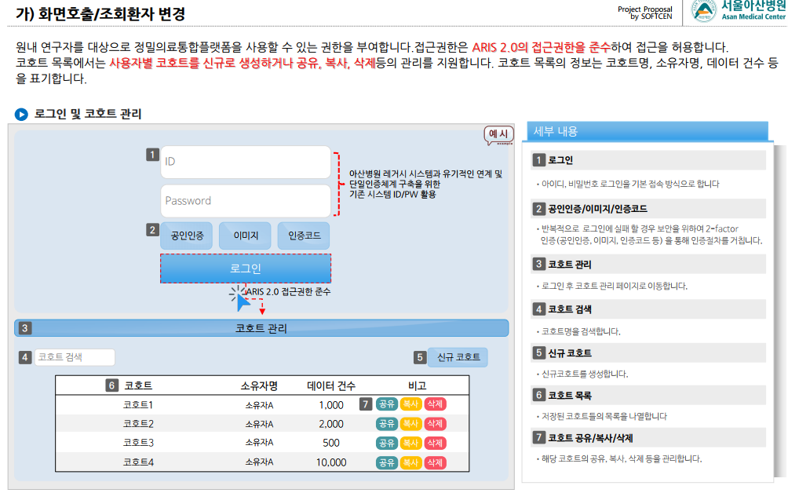
2.４. 시스템 로그인
 | 2.４.1. 진료용
 |  | 가. 원내 의료진을 대상으로 사용권한 부여(AMIS 3.0 접근권한 준수, 원내
 |  | 권한관리 시스템 활용)
 |  | 나. AMIS 3.0 화면 내에서 연동된 통합로그인을 기본으로 함
 |  | 다. 통합로그인은 원내 시스템(AMIS 3.0)과 로그인 호환이 가능해야 함
 | 2.４.2. 연구용
 |  | 가. 원내 연구자를 대상으로 사용권한 부여(ARIS 2.0 접근권한 준수)
 |  | 나. ID 및 패스워드 로그인을 기본으로 하며, 반복적인 로그인 실패 시 보안
 |  | 체크를 위한 2-factor 인증(공인인증, 이미지, 인증코드 등) 을 통해 로
 |  | 그인 함
 |  | (ARIS : Asan Research Institute Information System)

요구사항 고유번호 R-FUN-006
 | 요구사항 명칭 메시지 발송
 |  | 정의 연구대상자의 주치의 대상 메시지 발송
 |  | ○ 기본 메시지 Set 구성
 |  | ○ 연구대상자 주치의 대상으로 익명 메시지 발송
 |  | ○ 아산넷/아산톡 연동

요구사항 고유번호 R-FUN-007
 | 요구사항 정의 조직세포자원센터(BRC) 조직샘플 청구
 |  | 조직세포자원센터 조직샘플 청구 리스트 생성 및 해당 샘플
 |  | 청구신청시 그룹웨어(아산넷, 아산톡 등)를 통한 조직세포자원센터에
 |  | 신청 알림 메시지 전달.

업무정리1
